Forside
International LønStatistik 1. kvartal 2023
7. juni 2023

STIGENDE LØNUDVIKLING FOR FREMSTILLING I UDLANDET

I udlandet var lønstigningen på 4,9 pct. for 1. kvartal 2023. Lønstigningstakten tiltager i udlandet i forhold til kvartalet før, mens lønstigningstakten i Danmark aftager. Det er enkelte lande i udlandet, som driver udviklingen. Forskellen mellem den danske lønudvikling og den udenlandske er på 2,0 pct.-point for 1. kvartal 2023.

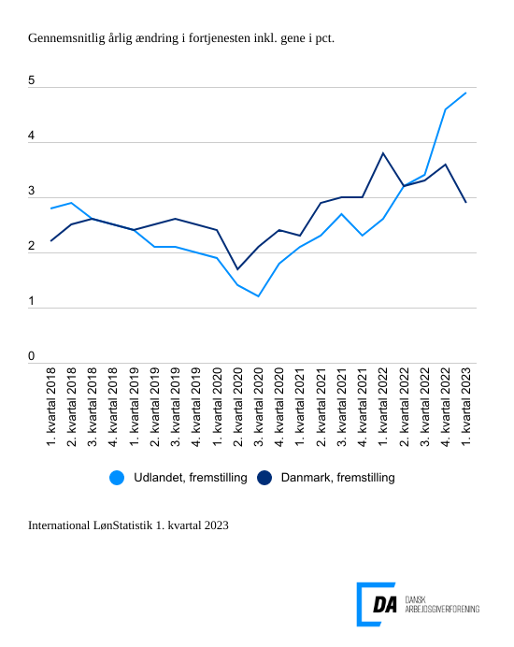

Tabel 1: Sammenvejet lønudviklng for brancher
Tabel 2: Samhandelsvægte
Metode
Kontakt

Den sammenvejede lønstigningstakt for fremstilling i udlandet lå på 4,9 pct. fra 1. kvartal 2022 til 1. kvartal 2023. I Danmark steg lønnen 2,9 pct. inden for fremstilling i 1. kvartal, hvor den steg 3,6 pct. for perioden 4. kvartal 2021 til 4. kvartal 2022. Udviklingen i den udenlandske lønstigningstakt kan navnlig forklares med større stigninger i lønstigningstakten for Tyskland og Storbritannien, hvilket også var gældende for kvartalet før.
I Tyskland er lønstigningstakten steget fra 4,9 pct. i 4. kvartal til 6,6 pct. i 1. kvartal 2023. Udviklingen i 4. kvartal i Tyskland skal blandt andet ses i lyset af, at lønstigningstakten fra 2. kvartal 2019 til 3. kvartal 2022 i gennemsnit har ligget på 1,1 pct. Lønstigningstakten i Storbritannien steg med 6,3 pct. 1. kvartal 2023, hvilket er marginalt lavere end 4. kvartal 2022 hvor lønnen steg 6,4 pct. Dog er lønstigningstakten nedjusteret for Storbritannien for 4. kvartal 2021 i forhold til udgivelsen International LønStatistik 4. kvartal 2022.

Aftagende lønudvikling inden for bygge og anlæg
I udlandet steg lønnen inden for bygge og anlæg 4,0 pct. fra 1. kvartal 2022 til 1. kvartal 2023. Den udenlandske lønstigningstakt falder i forhold til kvartalet før, hvor lønstigningstakten var på 4,6 pct. I Danmark falder lønstigningstakten til 3,8 pct. for perioden 1. kvartal 2022 til 1. kvartal 2023 i forhold til en lønstigningstakt på 4,0 pct. kvartalet før.

Og ligeså inden for handel
Inden for handel steg lønnen i udlandet 4,2 pct. fra 1. kvartal 2022 til 1. kvartal 2023, hvilket er 0,5 pct.-point lavere end kvartalet forinden. I Danmark steg lønnen 2,9 pct. fra 1. kvartal 2022 til 1. kvartal 2023.Lønudviklingen falder i forhold til kvartalet før fra 3,6 pct. med samme takt som udlandet på 0,5 pct.-point.

Transportens lønstigningstakter stiger i udlandet
Den udenlandske lønstigningstakt inden for transport stiger 5,7 pct. fra 1. kvartal 2022 til 1. kvartal 2023. Lønstigningstakten for udlandet tiltager dermed med 0,4 pct.-point fra 5,3 pct. 4. kvartal 2022. Den danske lønstigningstakt er på 3,0 pct. for 1. kvartal 2023 og den falder fra 3,4 pct. for kvartalet før.

